상품제안서
영국R. 보온/보냉 죽통 430ml | 상품코드: S39831

 |  |  |  |  |  |  | 02-713-8555 | www.synergygift.co.kr
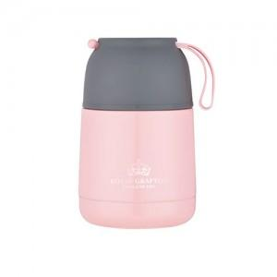

【상세/제작정보】

【인쇄/포장옵션】 | 실크 / 종이케이스

【공급단가】 | 수량 | 50~ | 100~ | 500~ | 1,000~ | 2,000~
*VAT별도 | 단가 | 11,570원 | 10,940원 | 10,410원 | 10,140원 | 9,960원

【상품 URL】 | https://www.synergygift.co.kr:443/src/goods_detail.php?gdno=39831

